Emanual-打开&关闭（20230525）
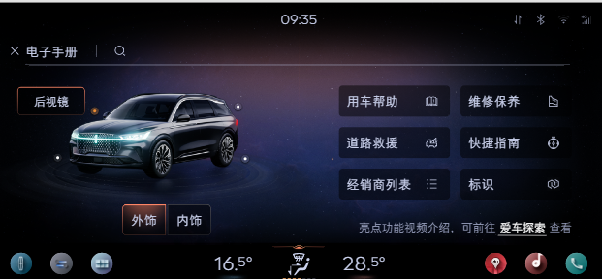
序号 | 语音指令 | 泛化指令 | 前置条件 | 前端反应 | tts回复 | 备注 | Can/Lin信号 | 配置
1 | 打开电子手册 | 帮我打开（用户手册/手册/车主手册/电子说明书/说明书/电子手册） 我要看（用户手册/手册/车主手册/电子说明书/说明书/电子手册） 帮我打开（用户手册/手册/车主手册/电子说明书/说明书/电子手册） 我要看（用户手册/手册/车主手册/电子说明书/说明书/电子手册） 打开（用户手册/手册/车主手册/电子手册/电子说明书/说明书） 查看（用户手册/手册/车主手册/电子手册/电子说明书/说明书） | Sync+正常运行，网络正常 | 打开电子手册app 首页 | 好的，已为你打开电子手册 | 百度开发指令并把语义结果下发给电子手册APP，具体页面跳转，结果显示等电子手册APP自己负责，电子手册需要跳转到对应的界面
2 | 关闭电子手册 | 帮我（关闭/关上/退出）（电子手册/用户手册/手册/车主手册/电子说明书/说明书） 帮我（关上/关上/退出）（电子手册/用户手册/手册/车主手册/电子说明书/说明书） 关闭（用户手册/手册/车主手册/电子手册/电子说明书/说明书） | Sync+正常运行，网络正常 | 退出电子手册，回到之前页面 | 好的，已为你关闭电子手册
3 | 内容搜索˙指令 | 见《Emanual-内容搜索》sheet | Sync+正常运行，网络正常 | 展现匹配度最高前3-5条答案 | 好的，已为你查询到相关答案，你可以通过点击目录选择想要的内容
4 |  | 见《Emanual-内容搜索》sheet | Sync+正常运行，网络正常 | 未查到结果 | 抱歉，未查询到的相关结果，你可以尝试换个表达
5 |  | 见《Emanual-内容搜索》sheet | Sync+正常运行，网络正常 | 无配置 | 抱歉，你的爱车暂不支持该技能
6 | 打开用车帮助 | 前往用车帮助 点击用车帮助 跳转\跳至用车帮助 | Sync+正常运行，网络正常，进入Emanual APP | 打开用车帮助页面 | 好的，已为你打开用车帮助页面 | 可见即可说 （依赖emanual开发）
7 | 打开快速指南 | 前往快速指南 点击快速指南 跳转\跳至快速指南 | Sync+正常运行，网络正常，进入Emanual APP | 打开快速指南页面 | 好的，已为你打开快速指南
8 | 打开标识 | 前往标识 点击标识 跳转\跳至标识 | Sync+正常运行，网络正常，进入Emanual APP | 打开标识页面 | 好的，已为你打开标识
9 | 打开经销商列表 | 前往经销商列表 点击经销商列表 跳转\跳至经销商列表 | Sync+正常运行，网络正常，进入Emanual APP | 打开经销商列表页面 | 好的，已为你打开经销商列表
10 | 打开维修保养 | 前往维修保养 点击维修保养 跳转\跳至维修保养 | Sync+正常运行，网络正常，进入Emanual APP | 打开维修保养页面 | 好的，已为你打开维修保养
11 | 打开道路救援 | 前往道路救援 点击道路救援 跳转\跳至道路救援 | Sync+正常运行，网络正常，进入Emanual APP | 打开道路救援页面 | 好的，已为你打开道路救援
12 | 返回说明书首页 | 返回电子手册首页 返回用户手册首页 返回APP首页 返回应用首页 | Sync+正常运行，网络正常，进入Emanual APP | 返回APP首页页面 | 好的，已为你返回首页

